表紙
結合テスト仕様書
部署追加・編集画面

作成者 | 林亮
作成日 | 2022-08-04

テスト結果画像
 | NO:1,2,5,7,14,17
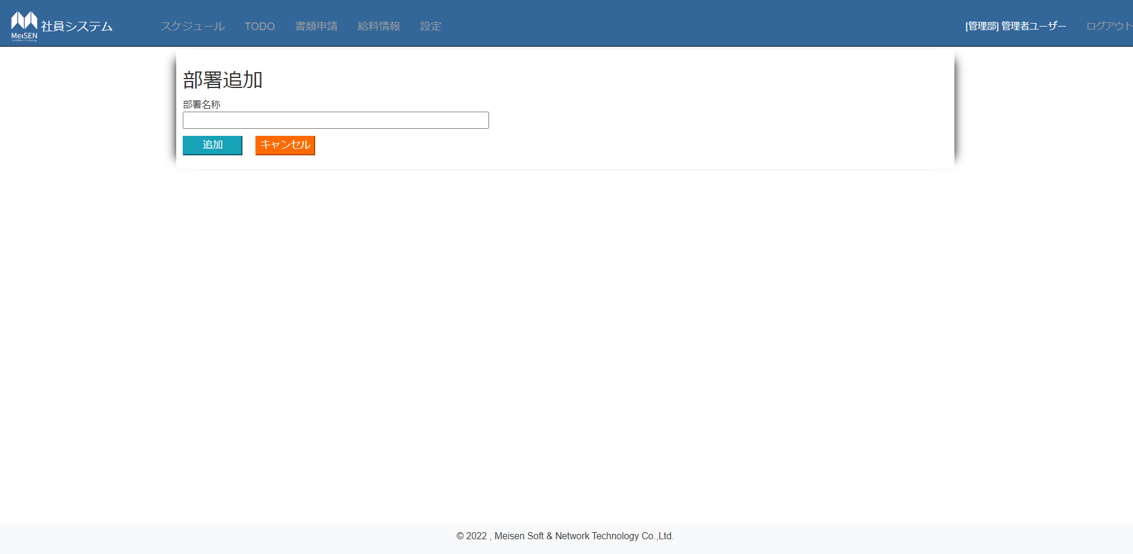

NO:8

 | NO:9,10
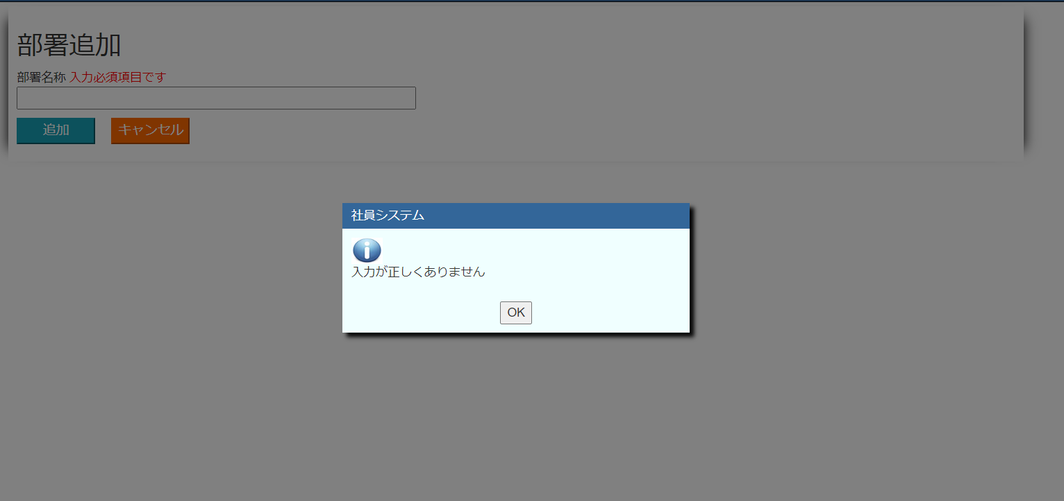

NO:15

16
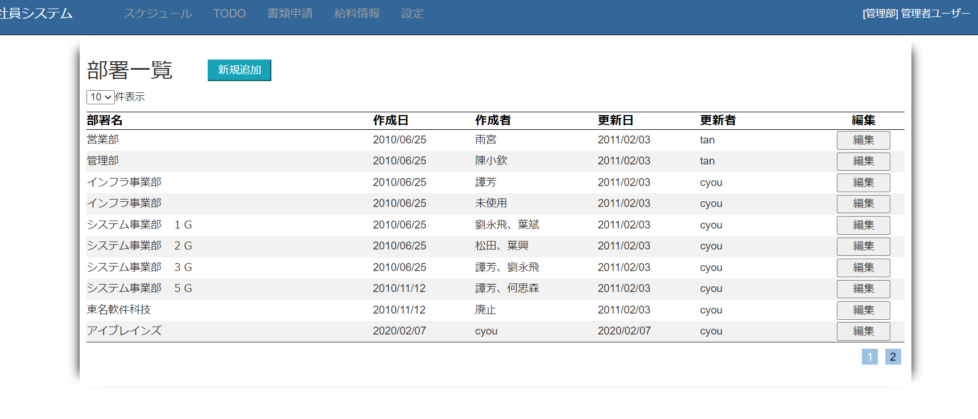

NO:4
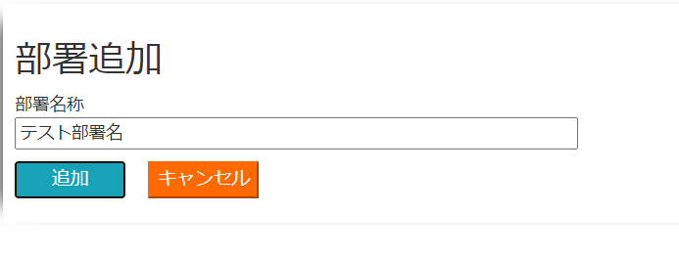

NO:11

NO:13

NO:18
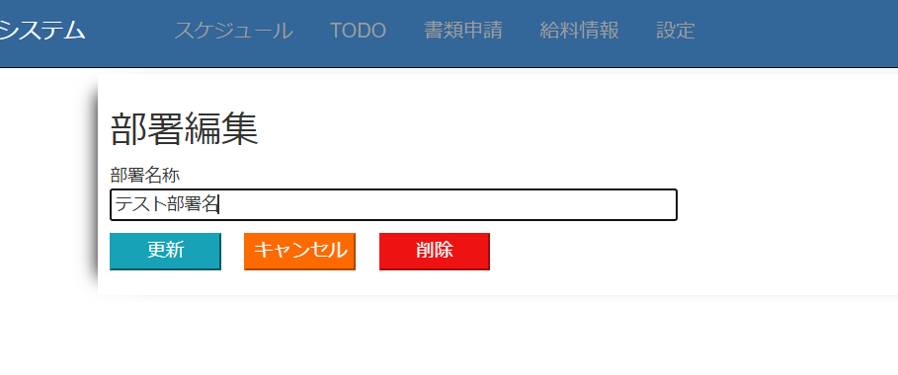

NO:12,13
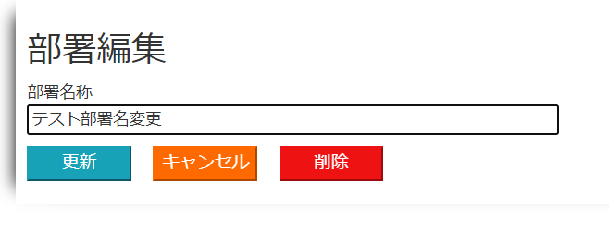

NO:19

NO:20

NO:21

